0725
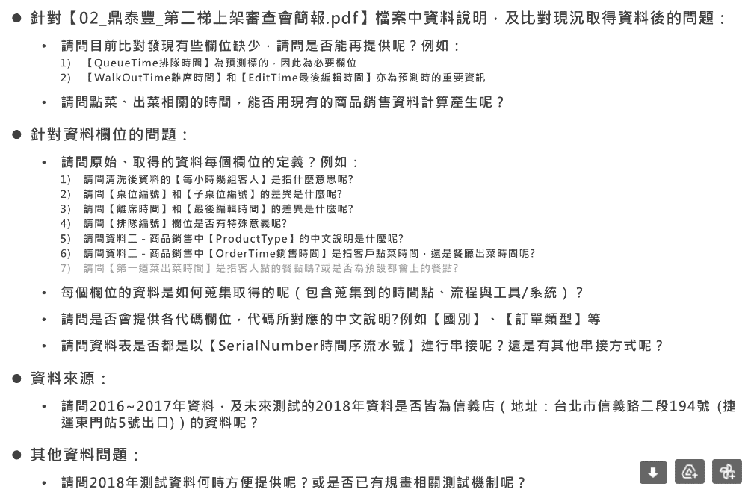
靜縈 <ce0326@yahoo.com.tw> | 2022年7月25日 凌晨1:01

0816會議
會議資訊
項目 |  | 內容
會議時間 |  | 2022/8/16（二）15:00 ~ 16:25
會議地點 |  | 鼎泰豐實體會議
會議記錄
No. | 【不知名團隊】提問 |  |  | 【鼎泰豐】回覆
1 | 訂單編號出現在queue但不出現在orderinside ，共1491筆 |  |  | 建議直接排除這1491筆資料
2 | 訂單編號出現在orderinside但不出現在queue，但有等候時間，共26筆 |  |  | 應該屬於沒有預點的情況，要保留
3 | 訂單編號出現在queue與orderinside但沒有排隊時間，共3筆 |  |  | 建議直接排除這3筆
4 | 排隊資料表流水編號問題 |  |  | Reserve_No 保留前置字母為M、N的資料，排掉A
5 | 目前檢視Queue_No有少部分資料長度僅１碼的情況，請問該如何判讀或修正資料？ |  |  | 正常狀態應該會有4碼，若異常筆數不多的話建議可以直接整個刪掉
 |  |  |  | 另建議可以確認1碼是否是早上 (剛營業的時候)，有可能 1 其實是 0001不需排隊的情況
6 | Queue_No為顧客取號碼(4碼)，第1碼為1357，拆分相同的第一碼進行判斷，排序愈小者理論上會愈早被叫號若第一碼相同，但後3碼較大者已入座，則代表該筆已棄餐 |  |  | 由於鼎泰豐的叫號方式很常會是同時叫多組入席 (可能同時叫1~7號入席，7號就有可能會比1~6號先進去)，故不建議以此方式判斷
7 | 請問目標變數是否為【Enter_Time入席時間】－【Queue_Time排隊時間】換算分鐘？ |  |  | 對，即等待時間
8 | 現共有21筆資料的Nation_Code、Adult_Count、Kid_Count、Team_Flag與Unhandy_Flag為NA值(如下)，想問一下有遺失值的情境為何？是否可以直接移除 |  |  | 建議可以直接整個刪掉
9 | 團客相關問題 |  |  | 101店的團客應該大多會在離峰時間來 (店長有跟旅行社約定好)
10 | 內用表單人數問題 |  |  | Adult_Count、Kid_Count 人數異常的部分也建議可以移除
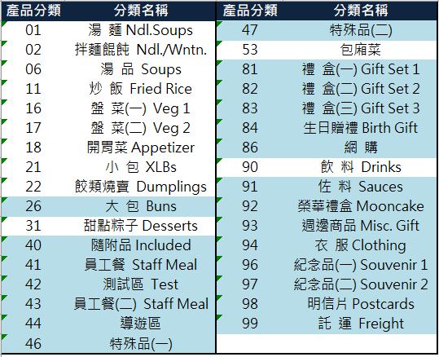
11 | 產品分類問題 |  |  | 如欲排除不影響出餐與用餐時間的餐點品項，計算餐點製餐資料中產品分類建議可以僅計算01~31及90
 |  |  |  | 若餐點製餐資料中只要有出現41~44及53，則整個流水號相關的資料皆移除

12 | 桌號問題 |  |  | 異常桌號建議也可以移除
13 | 【Final_Dish_Time最後一道出餐時間】後是否即代表結束對該客人服務？還是應以【Edit_Time最後編輯時間】作為判斷呢？ |  |  | 最後編輯時間是結帳時間(有可能先結或後結，不一定)，建議兩個取最大值
待辦事項
No. | 待辦單位 |  | 待辦事項 |  | 狀態
1 | 不知名團隊 |  | 提供8/16（二）初版變數清單 |  | 8/18已完成
 |  |  | （後續根據新增資料、會議討論結果等持續進行新增或調整，如有專家經驗建議新增且資料面可計算之部分歡迎幫忙提供）
2 | 不知名團隊 |  | 提供外部數據蒐集清單 |  | 8/18已完成
 |  |  | （後續確認更新頻率及可納入性進行前向初版變數清單之新增、刪除與調整）
3 | 不知名團隊 |  | Queue_No確認1碼是否是早上 (剛營業的時候)，有可能 1 其實是 0001不需排隊的情況 |  | 8/18已完成
4 | 鼎泰豐 |  | 確認及回饋Queue_Type排隊模式 |  | 進行中
5 | 鼎泰豐 |  | 再提供新的Queue資料，以計算棄票資訊 (包含取票、取票狀態、入席時間等資訊) |  | 8/17已完成

0818
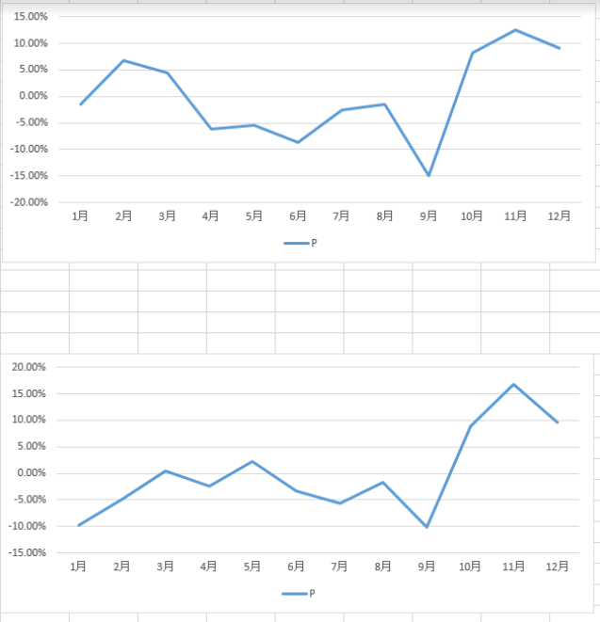
Dear 伯洋您好： | 0822回復 | 靜縈 您好

1. 資料已下載，感謝幫忙提供。 |  | 回覆如下

2. 新增以下疑問： |  | 如有需補充說明之處，敬請不吝告知
請問根據專家經驗，是否有認定之用餐尖峰／離峰的月份和時段？ |  | 尖峰 1130-1430 1700-1930 離峰1430-1700 0.00%年度銷售額均值
請問會議中於外帶資料討論到【Final_Dish_Time最後一道出餐時間】和【Edit_Time最後編輯時間】可使用兩者取最大值的方式計算結束服務之時間，請問內用資料是否相似邏輯，以【WalkOut_Time離席時間】與【Edit_Time最後編輯時間】兩者取最大值作為計算結束服務時間之方式呢？ |  | 是的
請問8/17新取得之Linein_D資料：
請問【ID_NUMBER排隊號碼】同為長度四碼，以1357開頭，請問是否等於Queue_No呢? |  | 是的
請問【FG_STATUS狀態】是否僅保留最後狀態呢?因希望衍生變數可以回推各筆資料抽號碼牌時當時的狀態，請問是否有保留狀態的歷程資訊呢?及是否有現況提供的最終狀態被記錄時的時間呢？（例如：紀錄為取消，是否可以知道客戶幾點取消的） |  | 無歷程資訊，無顧客最取消時間 實務上叫號幾分鐘內，無回應即請下一組顧客入席
請問【FG_FILM上下午場次】的說明中提及【M:上午；N:下午 說明：門市依現場情況轉下午場(號碼重新計算)，轉場時間不固定，也不一定會轉。】，請問＂轉場＂是否有延伸涵義呢？例如：Ｍ場抽的號碼牌在轉場後即無法再入場、被系統紀錄棄票資訊或該號碼牌若需用餐需再重抽號等 |  | 轉場後上午未回來客人註記取消。
3. 提供8/16（二）會議相關紀錄，其中包含５項待辦，詳細如附件Word
4. 8/16（二）會議不知名團隊之待辦：

初版變數清單與外部數據蒐集清單：提供如附檔Excel
Queue_No僅１碼確認：自Queue資料表檢視，2016年共1268筆Queue_No不足4碼，2017筆共1259筆Queue_No不足4碼，該些資料不一定為早上的資料，但Reserve_No皆為A開頭，後續整筆相關的Serial_Number資料會再進行排除 |  | 此項待確認

以上如有疑問、疏漏或需補充的地方，都還請在和我們說，謝謝。

Best Regards,
不知名團隊－葉靜縈

